상품제안서
썸머 스마트폰 방수팩(블랙) 넥스트랩 방수케이스 | 상품코드: F28051

 |  |  |  |  |  |  | 02-412-0044 | www.easy1.co.kr
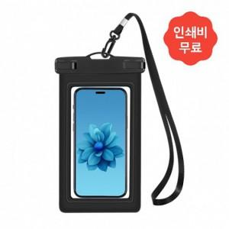

【상세/제작정보】 | 2도 인쇄 이상 별도 문의 500세트 미만 인쇄 시 판비 추가.

【인쇄/포장옵션】 | 기타 / 포장불가능

【공급단가】 | 수량 | 164~ | 500~ | 1,000~ | 3,000~ | 5,000~
*VAT별도 | 단가 | 2,190원 | 2,150원 | 2,100원 | 2,060원 | 2,010원

【상품 URL】 | https://dev.easy1.co.kr:443/src/goods_detail.php?gdno=28051

